NNUntrained
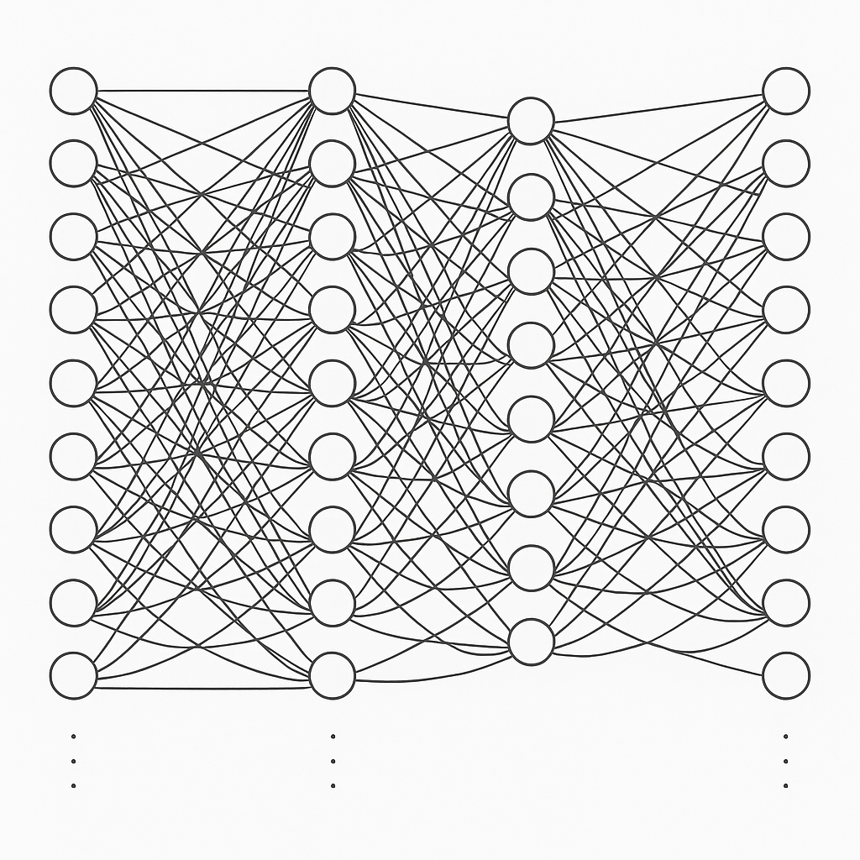
 | 200,000 x 1 | 200,000 x 1 | 200,000 x 1
 | Input | Predict | Truth
Apple | 0 | 0.0012 | 0 | Apple
… | 0 | … | 0 | …
… | 0 | … | 0 | …
… | 0 | … | 0 | …
… | 0 | … | 0 | …
… | 0 | … | 0 | …
Network | 0 | 0.003 | 1 | Network
… | 0 | … | 0 | …
Neural | 1 | 0.002 | 0 | Neural
… | 0 | … | 0 | …
Zoo | 0 | 0.01 | 0 | Zoo
 | Σ = 1 | Σ = 1 | Σ = 1
Source: Image generated with ChatGPT4

NNEmbedding
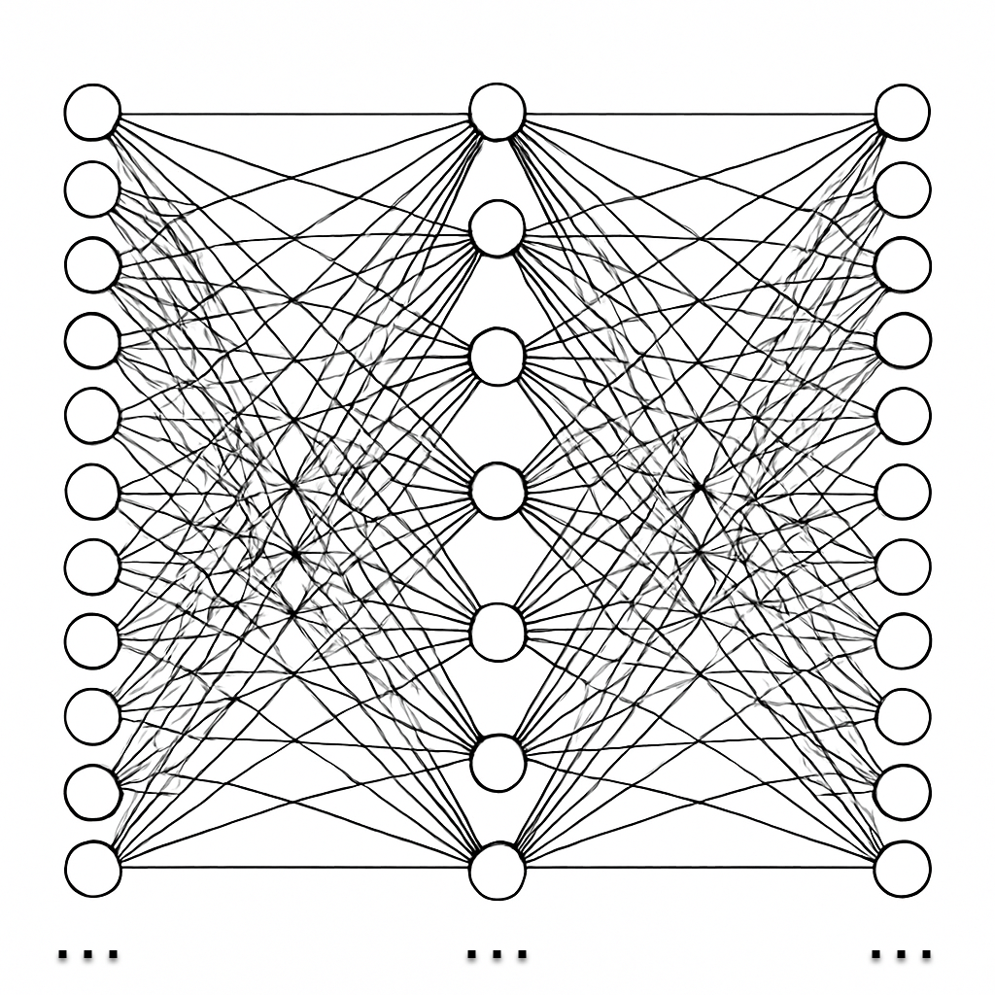
 |  | 200,000 x 1 |  | 200,000 x 1 |  | 200,000 x 1 | 200,000 x 1 |  | 512 x 1 | 200,000 x 1 | 200,000 x 1
 |  | Input |  | Input |  | Input |  |  |  |  | Truth
Amazing | Apples are delicous | 0 | Apples taste great | 0 | Eat amazing apples | 1 |  |  |  |  | 0 | Amazing
… |  | … |  | … |  | … |  |  |  |  | … | …
Apples |  | 1 |  | 1 |  | 1 |  |  |  |  | 1 | Apples
… |  | … |  | … |  | … |  |  |  |  |  | …
Are |  | 1 |  | 0 |  | 0 |  |  |  |  | 0 | Are
Delicous |  | 1 |  | 0 |  | 0 |  |  |  |  | 0 | Delicous
Eat |  | 0 |  | 0 |  | 1 |  |  |  |  | 0 | Eat
Great |  | 0 |  | 1 |  | 0 |  |  |  |  | 0 | Great
… |  | … |  | … |  | … |  |  |  |  | … | …
Taste |  | 0 |  | 1 |  | 0 |  |  |  |  | 0 | Taste
… |  | … |  | … |  | … |  |  |  |  | … | …
Zoo |  | 0 |  | 0 |  | 0 |  |  |  |  | 0 | Zoo

 |  |  |  |  |  |  |  | Source: Image generated with ChatGPT4

